صورت وضعیت
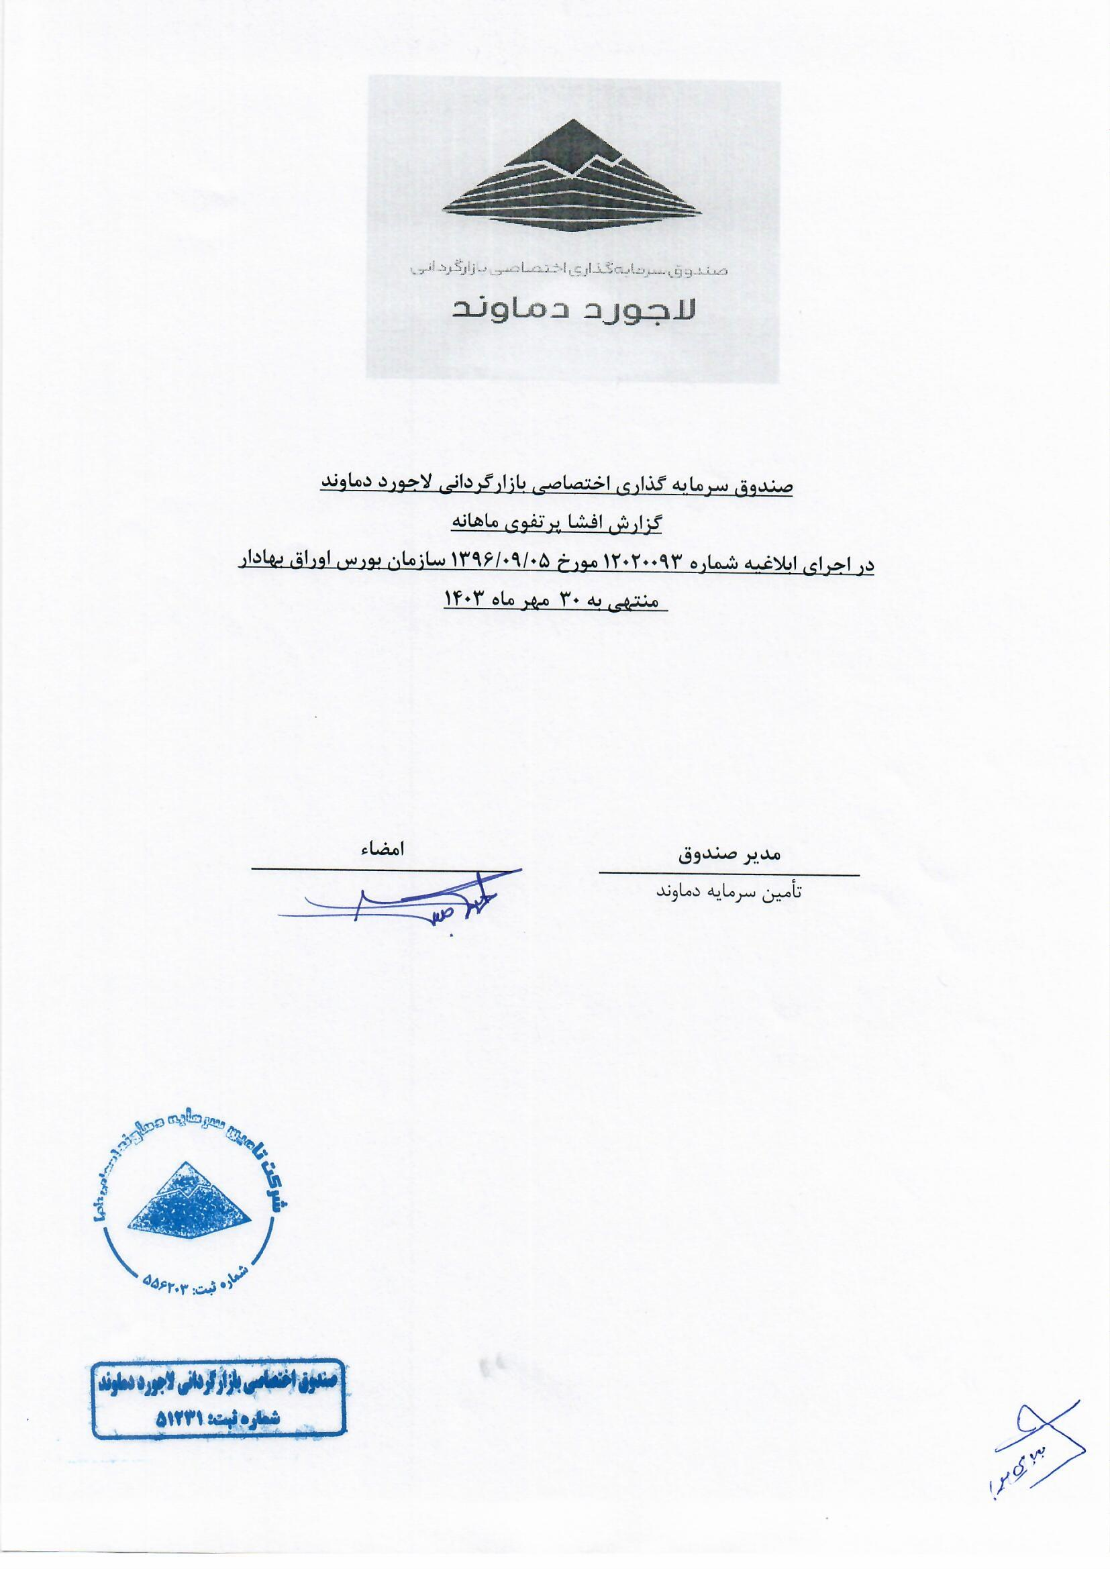
صندوق سرمایه‌گذاری اختصاصی بازارگردانی لاجورد دماوند
صورت وضعیت پرتفوی
برای ماه منتهی به 1403/07/30

